外部設計
ツール名 |  | 外部設計 | 作成 | 初鑑 | 再鑑 | 作成日 | 再鑑日
設計書名 |  | 外部設計書 | VuNT30 |  |  | 2020-05-10

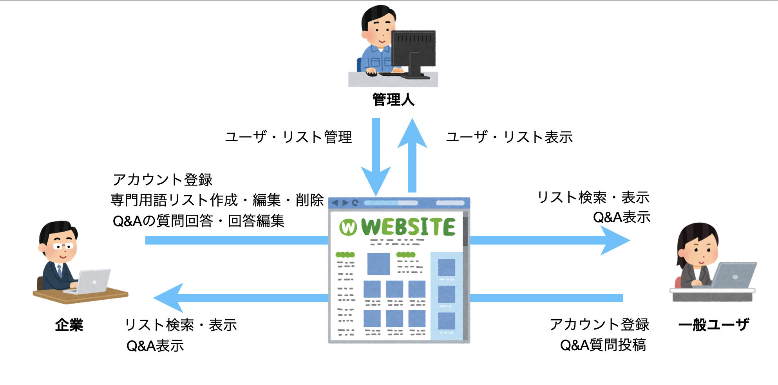
メイン処理

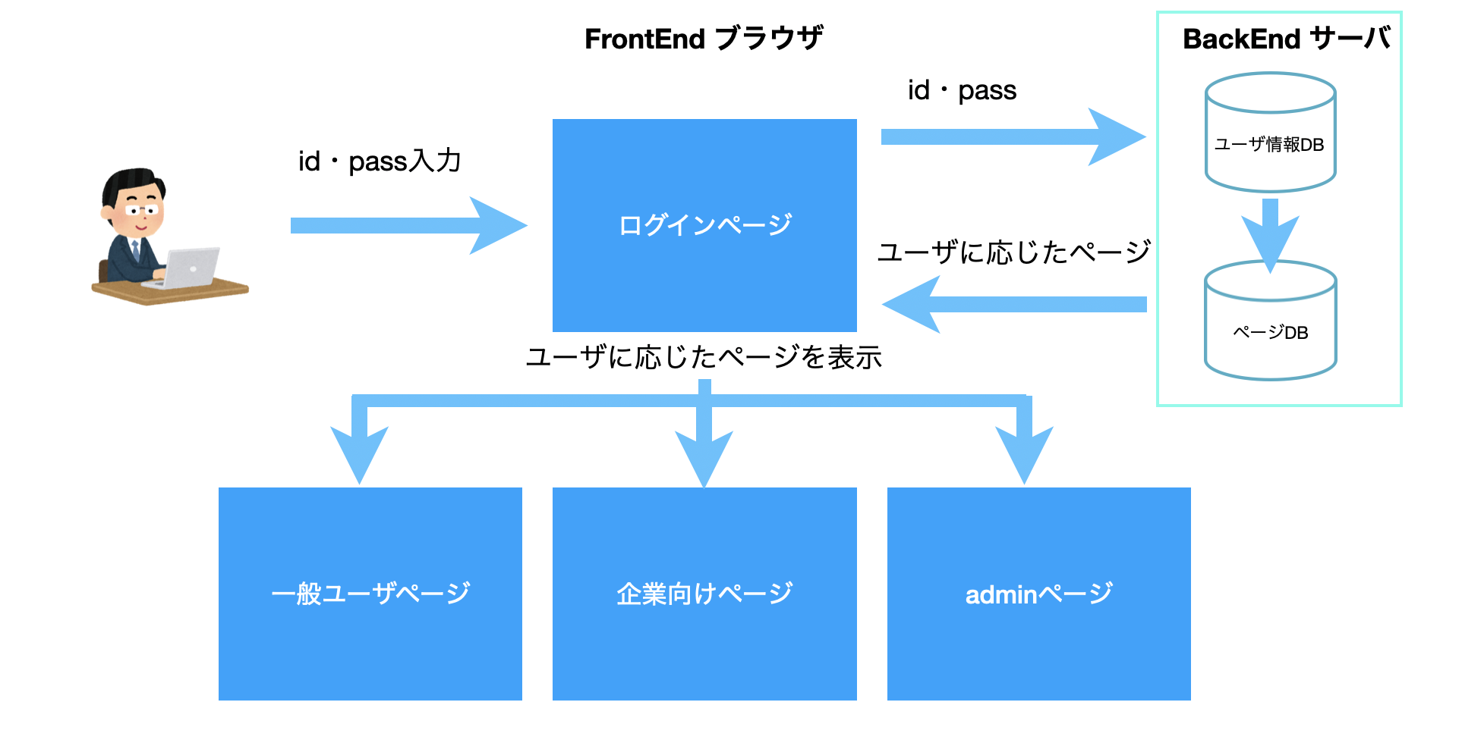

3
企業権限
セミナー登録／作成

1
2
4
ログイン／アカウント登録
パーミッション区分
管理人権限
全体的管理
Q&A

5
一般ユーザー権限
セミナー申請／専用言葉検索
 |  |  |  |  |  |  |  | 指摘書によって考えないといけないことがまだあるので今回にこの段階を開発しない

1
 | ログイン／アカウント登録
ユーザー名／メール入力
ユーザーによる自動的にIDを作成する
ログイン

パスワード入力
ユーザー情報管理

動作区別
ログイン／アカウント登録

パスワード再入力

ユーザー権限管理データベース
アカウント登録
メールー認証番号

権限選択（顧客権限／一般ユーザー権限）
2

企業権限

ログイン
専門用語リスト作成・編集
作成

変更
リスト名
専門用語の漢字

フリガナ
削除

Q&A
ベトナム語

参考

コメント

一般ユーザー権限

ログイン
専門用語リスト検索

リスト名
専門用語の漢字

Q&A
フリガナ

ベトナム語

参考

コメント

管理人権限

 |  |  |  |  |  | メッセージレベル：エラー
 |  |  |  |  |  | メッセージ番号：50002
 |  |  |  |  |  | メッセージ内容：""リリース履歴DB接続失敗"

仕様
MERN Stack

Node JS , Express

